Padrón
1. Padrón a 01/01/2022
1. Padró a 01/01/2022

1.1. Evolución de la población
1.1. Evolució de la població

1991 | 1996 | 2001 | 2012 | 2013 | 2014 | 2015 | 2016 | 2017 | 2018 | 2019 | 2020 | 2021 | 2022
752,909 | 746,683 | 750,476 | 799,188 | 794,228 | 787,301 | 787,266 | 791,632 | 792,086 | 798,538 | 795,736 | 801,545 | 800,180 | 797,665

Fuente: Padrón Municipal de Habitantes.
Font: Padró Municipal d'Habitants.
Evolución de la población
Evolució de la població

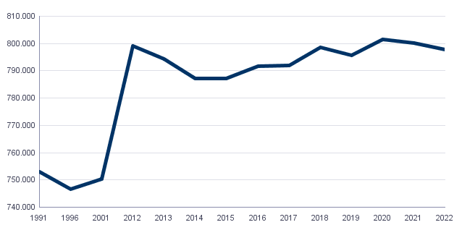

1.2. Superficie y densidad de población
1.2. Superficie i densitat de població

Personas / Persones | Superficie / Superfície | Densidad de población / Densitat de població
797,665 | 13,834.9 | 57.7

Fuente: Padrón Municipal de Habitantes. 01/01/2022
Font: Padró Municipal d'Habitants. 01/01/2022
1.3. Población por sexo y edad (grandes grupos)
1.3. Població per sexe i edat (grans grups)

 | Total | 0-15 | 16-64 | 65 i més
Total | 797,665 | 108,983 | 517,780 | 170,902
Homes | 378,869 | 56,034 | 253,635 | 69,200
Dones | 418,796 | 52,949 | 264,145 | 101,702

Fuente: Padrón Municipal de Habitantes. 01/01/2022
Font: Padró Municipal d'Habitants. 01/01/2022
1.4. Población por sexo y edad (grupos de 5 años)
1.4. Població per sexe i edat (grups de 5 anys)

 | Total | 0-4 | 5-9 | 10-14 | 15-19 | 20-24 | 25-29 | 30-34 | 35-39 | 40-44
Total | 797,665 | 28,471 | 34,016 | 38,456 | 39,979 | 42,590 | 46,457 | 47,632 | 51,505 | 60,617
Homes | 378,869 | 14,665 | 17,430 | 19,828 | 20,369 | 21,645 | 23,093 | 23,819 | 25,320 | 30,039
Dones | 418,796 | 13,806 | 16,586 | 18,628 | 19,610 | 20,945 | 23,364 | 23,813 | 26,185 | 30,578

 | 45-49 | 50-54 | 55-59 | 60-64 | 65-69 | 70-74 | 75-79 | 80-84 | 85 i més
Total | 64,227 | 61,598 | 58,950 | 52,265 | 44,414 | 41,181 | 33,775 | 24,437 | 27,095
Homes | 31,731 | 29,937 | 27,909 | 23,884 | 19,583 | 17,806 | 13,909 | 9,375 | 8,527
Dones | 32,496 | 31,661 | 31,041 | 28,381 | 24,831 | 23,375 | 19,866 | 15,062 | 18,568

Fuente: Padrón Municipal de Habitantes.
Font: Padró Municipal d'Habitants.
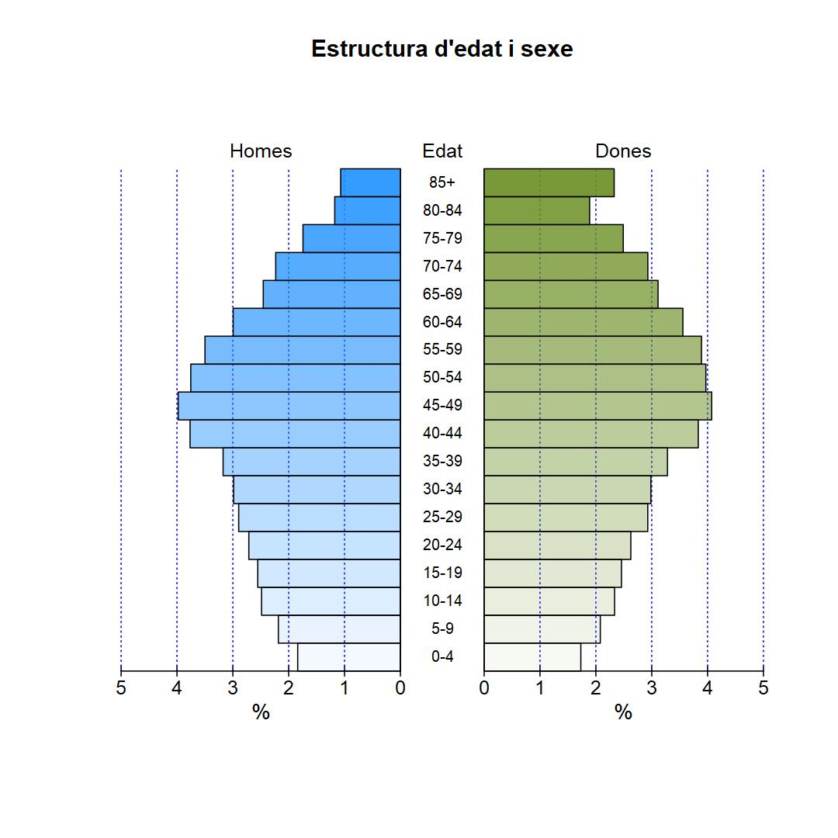

1.5. Población según lugar de nacimiento y sexo
1.5. Població segons lloc de naixement i sexe

 | Total | València | Resta de l'Horta | Resta de la Comunitat | Resta de l'Estat | Estranger
Total | 797,665 | 424,868 | 21,598 | 57,409 | 128,557 | 165,233
Homes | 378,869 | 207,887 | 10,299 | 25,070 | 56,612 | 79,001
Dones | 418,796 | 216,981 | 11,299 | 32,339 | 71,945 | 86,232

Fuente: Padrón Municipal de Habitantes a 1 de enero de 2022.
Font: Padró Municipal d'Habitants a 1 de gener de 2022
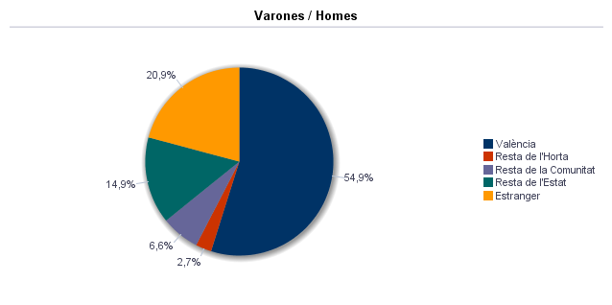



1.6. Población nacida en el resto de la Comunidad por comarcas principales
1.6. Població nascuda a la resta de la Comunitat per comarques principals

Comarcas / Comarques
Total | 57,409
la Ribera Alta | 7,213
la Plana d'Utiel-Requena | 5,305
la Safor | 4,082
els Serrans | 3,415
el Camp de Túria | 3,226
la Costera | 2,976
la Plana Alta | 2,894
l'Alacantí | 2,863
la Ribera Baixa | 2,639
la Vall d'Albaida | 2,560
Resto / Resta | 20,236

Fuente: Padrón Municipal de Habitantes a 1 de enero de 2022.
Font: Padró Municipal d'Habitants a 1 de gener de 2022
1.7. Población nacida en el resto del Estado por comunidades principales
1.7. Població nascuda a la resta de l'Estat per comunitats principals

Comunidades / Comunitats
Total | 128,557
Castella - La Manxa | 41,772
Andalusia | 22,176
Madrid (Comunitat de) | 12,581
Aragó | 10,364
Castella i Lleó | 9,596
Catalunya | 8,237
Múrcia (Regió de) | 4,930
Extremadura | 4,547
Galícia | 3,249
País Basc | 2,773
Astúries (Principat d') | 1,683
Balears (Illes) | 1,482
Resta | 5,102
 | 65

Fuente: Padrón Municipal de Habitantes a 1 de enero de 2022.
Font: Padró Municipal d'Habitants a 1 de gener de 2022
1.8. Población extranjera según nacionalidad, por contienentes
1.8. Població estrangera segons nacionalitat, per continents

 | Total | Resta UE(27) | Europa No UE(27) | Àfrica | Amèrica del Nord | Amèrica Central | Amèrica del Sud | Àsia | Oceania i Altres | Apàtrides
Total | 119,172 | 31,771 | 11,418 | 11,548 | 2,693 | 8,456 | 34,348 | 18,816 | 101 | 21
Homes | 59,484 | 15,644 | 5,214 | 7,607 | 1,263 | 2,998 | 15,858 | 10,826 | 55 | 19
Dones | 59,688 | 16,127 | 6,204 | 3,941 | 1,430 | 5,458 | 18,490 | 7,990 | 46 | 2

Fuente: Padrón Municipal de Habitantes a 1 de enero de 2022.
Font: Padró Municipal d'Habitants a 1 de gener de 2022
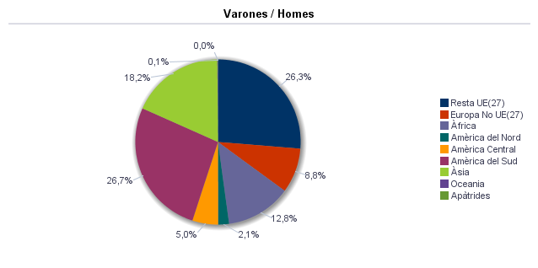

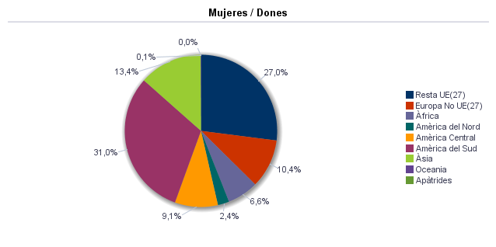

1.9. Población según sexo y estudios realizados
1.9. Població segons sexe i estudis realitzats

 | Total | No aplicable per ser menor de 18 anys | No sap llegir ni escriure | Titulació inferior a graduat escolar | Graduat escolar o equivalent | Batxiller, Formació Professional de Segon Grau o Títols equivalents o superiors
Total | 797,665 | 124,923 | 1,141 | 112,224 | 197,390 | 361,987
Homes | 378,869 | 64,123 | 240 | 48,793 | 96,246 | 169,467
Dones | 418,796 | 60,800 | 901 | 63,431 | 101,144 | 192,520

Fuente: Padrón Municipal de Habitantes a 1 de enero de 2022.
Font: Padró Municipal d'Habitants a 1 de gener de 2022
1.10. Número de hojas y personas
1.10. Nombre de fulls i persones

Total Personas | Personas |  | Total Hojas | Hojas |  | Total Media de personas por hoja / Mitjana de persones per full | Media de personas por hoja / Mitjana de persones per full
 | Habitatge familiar | Establiment col·lectiu |  | Habitatge familiar | Establiment col·lectiu |  | Habitatge familiar | Establiment col·lectiu
797,665 | 791,754 | 5,911 | 338,929 | 338,484 | 445 | 2.35 | 2.34 | 13.28

Fuente: Padrón Municipal de Habitantes a 1 de enero de 2022.
Font: Padró Municipal d'Habitants a 1 de gener de 2022
1.11. Número de hojas familiares según tamaño
1.11. Nombre de fulls familiars segons grandària

 | Hojas familiares / Fulls familiars
Total | 338,484
1 | 117,069
2 | 92,098
3 | 61,692
4 | 46,398
5 | 13,529
6 | 4,457
>=7 | 3,241

Fuente: Padrón Municipal de Habitantes a 1 de enero de 2022.
Font: Padró Municipal d'Habitants a 1 de gener de 2022
Hojas familiares según tamaño
Fulls familiars segons grandària

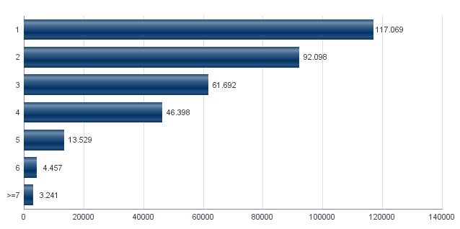

1.12. Número de hojas familiares según número de menores de 18 años
1.12. Nombre de fulls familiars segons nombre de menors de 18 anys

Número de menores / Nombre de menors | Hojas familiares / Fulls familiars
Total | 338,484
0 | 258,261
1 | 44,741
2 | 28,755
3 | 5,350
4 | 978
5 | 269
6 i més | 130

Fuente: Padrón Municipal de Habitantes a 1 de enero de 2022.
Font: Padró Municipal d'Habitants a 1 de gener de 2022
Hojas familiares según número de menores de 18 años
Fulls familiars segons nombre de menors de 18 anys

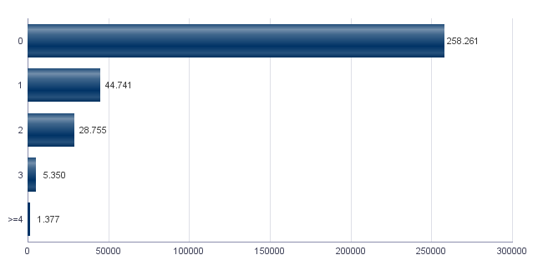

1.13. Número de hojas familiares según composición
1.13. Nombre de fulls familiars segons composició

Alguna persona de 0-15 | Alguna persona de 16-24 | Solamente / Solament de 0-24 | Alguna persona de 25-64 | Alguna persona >=65 | Solamente / Solament >=65 | Alguna persona >=80 | Solamente / Solament >=80
71,584 | 56,602 | 3,978 | 258,318 | 124,501 | 75,008 | 43,214 | 29,595

Fuente: Padrón Municipal de Habitantes a 1 de enero de 2022.
Font: Padró Municipal d'Habitants a 1 de gener de 2022
Indicadores demográficos de la ciudad
Indicadors demogràfics de la ciutat

Total
Relació de masculinitat | 90.5
Edat mitjana | 44.9
Índex de envelliment | 156.8
Índex de sobrenvelliment | 15.9
Índex demogràfic de dependència | 54.1
Índex d’estructura de la població activa | 135.2
Índex de reemplaçament de la població en edat activa | 130.4
Raó de progressivitat demogràfica | 83.7
Percentatge de població estrangera | 14.9

Fuente: Padrón Municipal de Habitantes. 01/01/2022
Font: Padró Municipal d'Habitants. 01/01/2022

MovPadrón
2. Movimientos en Padrón durante 2021
2. Moviments al Padró durant 2021

2.1. Resumen de movimientos registrados en el Padrón Municipal
2.1. Resum de moviments registrats al Padró Municipal

 | Alta per immigració | Alta per naixement | Alta per canvi de domicili | Altres Altes | Total altes | Baixa per emigració | Baixa per defunció | Baixa per canvi de domicili | Altres Baixes | Total baixes
Total | 38,211 | 5,448 | 34,156 | 2,949 | 80,764 | 27,809 | 7,548 | 34,156 | 13,543 | 83,056
Homes | 19,031 | 2,881 | 16,170 | 1,733 | 39,815 | 13,752 | 3,725 | 16,170 | 7,440 | 41,087
Dones | 19,180 | 2,567 | 17,986 | 1,216 | 40,949 | 14,057 | 3,823 | 17,986 | 6,103 | 41,969

Fuente: Padrón Municipal de Habitantes 2021
Font: Padró Municipal d'Habitants 2021
2.1.b Resumen crecimiento vegetativo, saldo intraurbano,saldo interurbano, saldo otros movimientos y saldo neto
2.1.b Resum creixement vegetatiu, saldo intraurbà, saldo interurbà, saldo altres moviments i saldo net

 | Crecimiento vegetativo / Creixement vegetatiu | Saldo Intraurbano / Intraurbà | Saldo Interurbano / Interurbà | Otros / Altres | Saldo Neto / Net

Total | -2,100 | 0 | 10,402 | -10,594 | -2,292
Homes | -844 | 0 | 5,279 | -5,707 | -1,272
Dones | -1,256 | 0 | 5,123 | -4,887 | -1,020

Fuente: Padrón Municipal de Habitantes 2021
Font: Padró Municipal d'Habitants 2021
Saldo de movimientos registrados en el Padrón
Saldo de movimients registrats al Padró

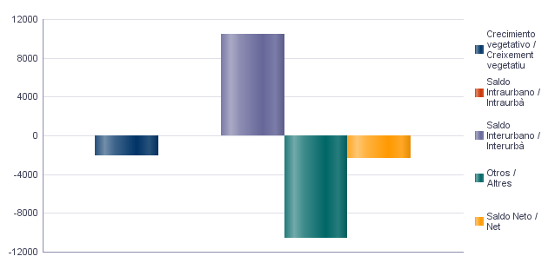

2.2. Indicadores demográficos de la ciudad
2.2. Indicadors demogràfics de la ciutat

Total
Taxa bruta de natalitat | 6.8
Taxa bruta d’immigració intraurbana | 42.8
Taxa bruta d’immigració interurbana | 47.8
Taxa bruta de mortalitat | 9.4
Taxa bruta d’emigració intraurbana | 42.8
Taxa bruta d’emigració interurbana | 34.8
Taxa general de fecunditat | 30.7

Fuente: Padrón Municipal de Habitantes 2021
Font: Padró Municipal d'Habitants 2021

Censo
3. Censo de Población y Viviendas. 2011
3. Cens de Població i Habitatges. 2011

3.1. Población de 16 y más años en viviendas principales según sexo y relación con la actividad económica
3.1. Població de 16 i més anys en habitatges principals segons sexe i relació amb l'activitat econòmica

 | Total |  | Actius |  | Ocupats a temps complet |  | Ocupats a temps parcial |  | Desocupats que han treballat abans |  | Desocupats buscant primer treball |  | Inactius
Homes | 317,870 |  | 213,480 |  | 139,780 |  | 14,900 |  | 50,450 |  | 8,350 | * | 104,390
Dones | 354,220 |  | 205,090 |  | 110,330 |  | 33,130 |  | 52,930 |  | 8,705 | * | 149,130
Total | 672,090 |  | 418,580 |  | 250,100 |  | 48,025 |  | 103,380 |  | 17,065 | * | 253,510

Nota: Los datos se presentan redondeados a 0 y 5. Los datos marcados con * pueden contener errores elevados de muestreo.
Fuente: Censo de Población y Viviendas.
Nota: Les dades es presenten arredonides a 0 i 5. Les dades marcades amb * poden contenir errors elevats de mostreig.
Font: Cens de Població i Habitatges.
3.2. Población ocupada de 16 y más años en viviendas principales según sexo y actividad del establecimiento
3.2. Població ocupada de 16 i més anys en habitatges principals segons sexe i activitat de l'establiment

 | Total |  | Agricultura, ramaderia i pesca |  | Indústria |  | Construcció |  | Servicis
Homes | 154,680 |  | 4,140 | * | 21,315 |  | 12,400 | * | 116,825
Dones | 143,475 |  | 1,370 | * | 9,005 |  | 2,985 | * | 130,115
Total | 298,125 |  | 5,500 | * | 30,315 |  | 15,360 | * | 246,950

Nota: Los datos se presentan redondeados a 0 y 5. Los datos marcados con * pueden contener errores elevados de muestreo.
Fuente: Censo de Población y Viviendas.
Nota: Les dades es presenten arredonides a 0 i 5. Les dades marcades amb * poden contenir errors elevats de mostreig.
Font: Cens de Població i Habitatges.
3.3. Población en viviendas principales de 16 y más años ocupada o parada que ha trabajado antes, según sexo y profesión
3.3. Població en habitatges principals de 16 i més anys ocupada o desocupada que ha treballat abans segons sexe i professió

 | Total |  | Ocupacions militars |  | Direcció i gerència |  | Tècnics i professionals científics i intel·lectuals |  | Tècnics i professionals de suport |  | Empleats de tipus administratiu
Homes | 205,115 |  | 1,725 | * | 12,250 | * | 36,070 | * | 31,935 |  | 20,960
Dones | 196,400 |  | 400 | * | 5,770 | * | 44,875 |  | 19,510 | * | 37,565
Total | 401,500 |  | 2,125 | * | 18,000 |  | 80,940 |  | 51,455 |  | 58,505
 | Servicis de restauració, personals, protecció i venedors dels comerços |  | Treballadors qualificats en l'agricultura, ramaderia i pesca |  | Artesans i treballadors qualificats de les indústries manufactureres, la construcció i la mineria, excepte operadors d'instal·lacions i maquinària |  | Operadors d'instal·lacions i maquinària |  | Treballadors no qualificats
Homes | 31,905 | * | 2,520 | * | 31,755 |  | 17,915 | * | 18,095 | *
Dones | 48,245 |  | 1,265 | * | 6,615 | * | 4,090 | * | 28,065
Total | 80,155 |  | 3,785 | * | 38,360 |  | 21,995 |  | 46,165

Nota: Los datos se presentan redondeados a 0 y 5. Los datos marcados con * pueden contener errores elevados de muestreo.
Fuente: Censo de Población y Viviendas.
Nota: Les dades es presenten arredonides a 0 i 5. Les dades marcades amb * poden contenir errors elevats de mostreig.
Font: Cens de Població i Habitatges.
Población en viviendas principales de 16 y más años ocupada o parada que ha trabajado antes según profesión
Població en habitatges principals de 16 i més anys ocupada o desocupada que ha treballat abans segons professió

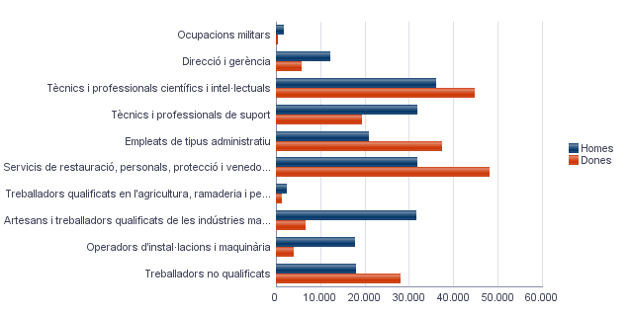

3.4. Población en viviendas principales de 16 y más años ocupada según sexo y situación profesional
3.4. Població en habitatges principals de 16 i més anys ocupada segons sexe i situació professional

 | Total |  | Empresari amb personal |  | Empresari sense personal |  | Empleats fixes o indefinits |  | Empleats eventuals |  | Ajuda familiar |  | Membre de cooperativa
Homes | 154,670 |  | 12,610 | * | 16,710 | * | 99,540 |  | 24,365 |  | 750 | * | 670 | *
Dones | 143,455 |  | 6,820 | * | 9,720 | * | 96,015 |  | 29,060 |  | 1,120 | * | 730 | *
Total | 298,130 |  | 19,430 |  | 26,435 |  | 195,540 |  | 53,430 |  | 1,875 | * | 1,405 | *

Nota: Los datos se presentan redondeados a 0 y 5. Los datos marcados con * pueden contener errores elevados de muestreo.
Fuente: Censo de Población y Viviendas.
Nota: Les dades es presenten arredonides a 0 i 5. Les dades marcades amb * poden contenir errors elevats de mostreig.
Font: Cens de Població i Habitatges.
3.5. Población en viviendas principales de 16 y más años según estado civil y sexo
3.5. Població en habitatges principals de 16 i més anys segons estat civil i sexe

 | Total |  | Solters |  | Casats |  | Vidus |  | Separats |  | Divorciats
Homes | 378,900 |  | 178,605 |  | 172,535 |  | 9,605 | * | 5,665 | * | 12,490 | *
Dones | 411,850 |  | 166,290 |  | 169,390 |  | 48,120 |  | 8,470 | * | 19,570 | *
Total | 790,755 |  | 344,895 |  | 341,930 |  | 57,715 |  | 14,130 | * | 32,060

Nota: Los datos se presentan redondeados a 0 y 5. Los datos marcados con * pueden contener errores elevados de muestreo.
Fuente: Censo de Población y Viviendas.
Nota: Les dades es presenten arredonides a 0 i 5. Les dades marcades amb * poden contenir errors elevats de mostreig.
Font: Cens de Població i Habitatges.
3.6. Mujeres en viviendas principales de 16 y más años según descendencia
3.6. Dones en habitatges principals de 16 i més anys segons descendència

Total |  | Sense fills/lles |  | Amb fills/lles |  | 1 fill/a |  | 2 fills/lles |  | 3 fills/illes |  | 4 o més fills/illes
354,230 |  | 125,865 |  | 228,365 |  | 60,465 |  | 105,085 |  | 40,335 |  | 22,495 | *

Nota: Los datos se presentan redondeados a 0 y 5. Los datos marcados con * pueden contener errores elevados de muestreo.
Fuente: Censo de Población y Viviendas.
Nota: Les dades es presenten arredonides a 0 i 5. Les dades marcades amb * poden contenir errors elevats de mostreig.
Font: Cens de Població i Habitatges.

Vehículos
4. Parque de vehículos. 2022
4. Parc de vehicles. 2022

4.1. Vehículos según tipo
4.1. Vehicles segons tipus

 | Vehículos | %
Total | 473,946 | 100.0%
Turisme | 354,200 | 74.7%
Autobús | 876 | 0.2%
Camió | 21,662 | 4.6%
Tractor | 6,979 | 1.5%
Remolc | 7,132 | 1.5%
Motocicleta | 63,198 | 13.3%
Ciclomotor | 19,899 | 4.2%

Fuente: Impuesto de Vehículos de Tracción Mecánica a 01/01/2022.
Font: Impost de Vehicles de Tracció Mecànica a 01/01/2022.
Evolución de Vehículos
Evolució de Vehicles

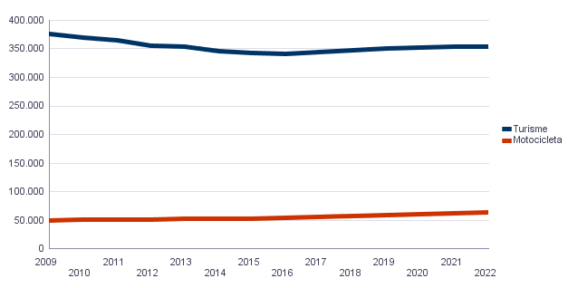

4.2. Turismos según potencia
4.2. Turismes segons potència

 | Turismos / Turismes
Total | 354,200
Menys de 8 CV | 26,037
De 8 a 11,99 CV | 178,541
De 12 a 15,99 CV | 130,683
De 16 CV a 19,99 CV | 14,756
De 20 CV i més | 4,183

Fuente: Impuesto de Vehículos de Tracción Mecánica a 01/01/2022.
Font: Impost de Vehicles de Tracció Mecànica a 01/01/2022.
4.2. Turismos según potencia
4.2. Turismes segons potència

 | Turismos / Turismes
Total | 354,200
Menys de 8 CV | 26,037
De 8 a 11,99 CV | 178,541
De 12 a 15,99 CV | 130,683
De 16 CV a 19,99 CV | 14,756
De 20 CV i més | 4,183

Fuente: Impuesto de Vehículos de Tracción Mecánica a 01/01/2022.
Font: Impost de Vehicles de Tracció Mecànica a 01/01/2022.
4.3. Turismos según tipo de propietario
4.3. Turismes segons tipus de propietari

 | Turismos / Turismes
Total | 354,200
Particulars | 329,157
Empreses i organitzacions | 25,043

Fuente: Impuesto de Vehículos de Tracción Mecánica a 01/01/2022.
Font: Impost de Vehicles de Tracció Mecànica a 01/01/2022.

Catastro
5. Catastro Inmobiliario Urbano a 01/01/2022
5. Cadastre Immobiliari Urbà a 01/01/2022

5.1. Bienes Inmuebles según el año de antigüedad
5.1. Béns Immobles segons any d'antiguitat

Total | 1700-1800 | 1801-1900 | 1901-20 | 1921-40 | 1941-60 | 1961-80 | 1981-2000 | 2001-10 | 2011-20
413,279 | 231 | 6,271 | 7,613 | 22,168 | 49,887 | 193,350 | 85,858 | 40,087 | 7,814

Fuente: Catastro de Bienes Inmuebles
Font: Cadastre de Béns Immobles
Bienes Inmuebles según el año de antigüedad
Béns Immobles segons any d'antiguitat

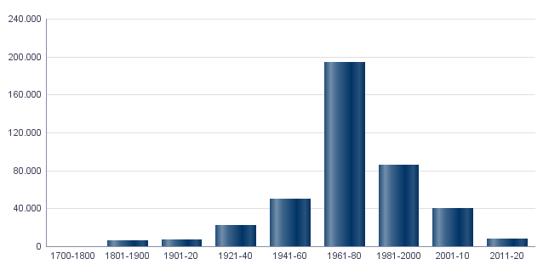

5.2. Bienes Inmuebles construidos después de 1800 según superficie construida
5.2. Béns Immobles construïts després de 1800 segons superfície construïda

Total | <=60 m² | 61-80 m² | 81-100 m² | 101-120 m² | 121-150 m² | 151-200 m² | >200 m² | Sup. construïda mitjana (m²)
413,048 | 18,899 | 72,744 | 99,137 | 102,004 | 75,309 | 31,935 | 13,020 | 109.7

Fuente: Catastro de Bienes Inmuebles
Font: Cadastre de Béns Immobles
5.3. Bienes Inmuebles construidos después de 1800 según valor catastral (en miles de euros)
5.3. Béns Immobles construïts després de 1800 segons valor cadastral (en milers d'euros)

Total | <=12 | 12-18 | 18-24 | 24-30 | 30-36 | 36-48 | 48-60 | 60-72 | >72 | No hi consta
413,048 | 7,030 | 31,028 | 43,803 | 50,144 | 46,651 | 77,414 | 61,616 | 35,643 | 59,625 | 94

Fuente: Catastro de Bienes Inmuebles
Font: Cadastre de Béns Immobles
5.4. Valores catastrales medios (suelo, construcción y total) para los bienes inmuebles posteriores a 1800
5.4. Valors cadastrals mitjans (sòl, construcció i total) per als béns immobles posteriors a 1800

Valor del sòl | Valor de la construcció | Valor Total | Valor per m²
18,346.83€ | 29,118.80€ | 47,467.58€ | 432.80€

Fuente: Catastro de Bienes Inmuebles
Font: Cadastre de Béns Immobles
5.5. Superficie total de los aparcamientos y superficie por bienes inmuebles y turismo
5.5. Superfície total dels aparcaments i superfície per béns immobles i turisme

Superficie total aparcaments (m²) | Superficie aparcament per habitatge | Superficie aparcament per turisme
6,701,304 | 16.21 | 18.92

Fuente: Catastro de Bienes Inmuebles
Font: Cadastre de Béns Immobles

Educación
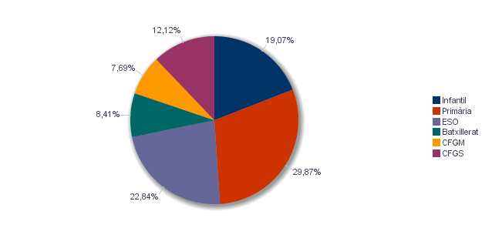
6. Equipamiento escolar. 2021
6. Equipament escolar. 2021

Nota: Datos del curso que comienza en 2021.
Nota: Dades del curs que comença en 2021.

6.1 Educación preescolar e infantil
6.1. Eduació preescolar i infantil

 | Total | Públic | Privat | Concertat
Centres | 332 | 103 | 152 | 77
Grups | 1,524 | 500 | 589 | 435
Alumnes | 25,224 | 8,750 | 6,962 | 9,512

Nota: Datos provisionales de inicio de curso. No se incluyen los centros que cursan planes de estudios extranjeros.
Fuente: Conselleria de Cultura, Educación y Deporte. Oficina de Estadística. Ayuntamiento de València.
Nota: Dades provisionals d'inici de curs. No s'hi inclouen els centres que cursen plans d'estudis estrangers.
Font: Conselleria de Cultura, Educació i Esport. Oficina d'Estadística. Ajuntament de València.

6.2 Educación obligatoria
6.2. Educació obligatòria

 |  | Total | Públic | Concertat/Privat
Primària | Centres | 166 | 90 | 76
 | Grups | 1,724 | 832 | 892
 | Alumnes | 39,525 | 17,382 | 22,143
ESO | Centres | 106 | 34 | 72
 | Grups | 1,258 | 589 | 669
 | Alumnes | 30,217 | 13,230 | 16,987

Nota: Datos provisionales de inicio de curso. No se incluyen los centros que cursan planes de estudios extranjeros.
Fuente: Conselleria de Cultura, Educación y Deporte. Oficina de Estadística. Ayuntamiento de València.
Nota: Dades provisionals d'inici de curs. No s'hi inclouen els centres que cursen plans d'estudis estrangers.
Font: Conselleria de Cultura, Educació i Esport. Oficina d'Estadística. Ajuntament de València.

6.3 Educación postobligatoria
6.3. Educació postobligatòria

 |  | Total | Públic | Privat | Concertat
Batxillerat | Centres | 68 | 33 | 1 | 34
 | Grups | 394 | 225 | 5 | 164
 | Alumnes | 11,127 | 6,030 | 113 | 4,984
CFGM | Centres | 57 | 18 | 17 | 22
 | Grups | 434 | 186 | 95 | 153
 | Alumnes | 10,175 | 4,647 | 1,965 | 3,563
CFGS | Centres | 50 | 19 | 16 | 15
 | Grups | 635 | 334 | 155 | 146
 | Alumnes | 16,037 | 9,144 | 3,463 | 3,430

Nota: Datos provisionales de inicio de curso. No se incluyen los centros que cursan planes de estudios extranjeros.
Fuente: Conselleria de Cultura, Educación y Deporte. Oficina de Estadística. Ayuntamiento de València.
Nota: Dades provisionals d'inici de curs. No s'hi inclouen els centres que cursen plans d'estudis estrangers.
Font: Conselleria de Cultura, Educació i Esport. Oficina d'Estadística. Ajuntament de València.

Alumnado por nivel educativo
Alumnat per nivell educatiu

ActEconom
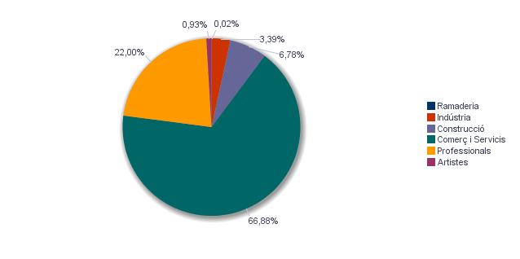
7. Censo de actividades económicas. 2022
7. Cens d'activitats econòmiques. 2022

7.1. Actividades industriales según tipo
7.1. Activitats industrials segons tipus

 | Total | %
Total | 4,775 | 100.0%
Energia i aigua | 638 | 13.4%
Extracció i transformació de minerals no energètics i productes derivats. Indústria química | 132 | 2.8%
Indústries transformadores dels metalls. Mecànica de precisió | 1,136 | 23.8%
Altres indústries manufactureres | 2,869 | 60.1%

Fuente: Impuesto de Actividades Económicas. Oficina de Estadística. Ayuntamiento de València.
Font: Impost d'Activitats Econòmiques. Oficina d'Estadística. Ajuntament de València.
7.2. Actividades de comercio y servicios según tipo
7.2. Activitats de comerç i servicis segons tipus

 | Total | %
Total | 94,239 | 100.0%
Comerç, Restaurants i Hostaleria, Reparacions | 35,786 | 38.0%
Transport i Comunicacions | 6,147 | 6.5%
Institucions Financeres, Assegurances, Servicis prestats a les empreses i lloguers | 35,509 | 37.7%
Altres servicis | 16,797 | 17.8%

Fuente: Impuesto de Actividades Económicas. Oficina de Estadística. Ayuntamiento de València.
Font: Impost d'Activitats Econòmiques. Oficina d'Estadística. Ajuntament de València.
7.3. Actividades profesionales según tipo
7.3. Activitats professionals segons tipus

 | Total | %
Total | 30,992 | 100.0%
Professionals d'Agricultura, Ramaderia, Silvicultura i Pesca | 359 | 1.2%
Professionals d'activitats pròpies d'Energia i aigua, Mineria i Indústria química | 57 | 0.2%
Professionals d'indústries d'Aeronàutica, Comunicació i Mecànica de precisió | 211 | 0.7%
Professionals d'altres indústries manufactureres | 1,039 | 3.4%
Professionals relacionats amb la constucció | 2,730 | 8.8%
Professionals relacionats amb Comerç i Hostaleria | 2,640 | 8.5%
Professionals relacionats amb Transport i Comunicacions | 43 | 0.1%
Professionals relacionats amb activitats Financeres, Jurídiques, Assegurances i lloguers | 12,912 | 41.7%
Professionals relacionats amb Altres servicis | 11,001 | 35.5%

Fuente: Impuesto de Actividades Económicas. Oficina de Estadística. Ayuntamiento de València.
Font: Impost d'Activitats Econòmiques. Oficina d'Estadística. Ajuntament de València.
Actividades económicas de la ciudad
Activitats econòmiques de la ciutat

